Część 1
 |  |  |  |  |  |  |  |  | Nr sprawy: DZ.272.228.2025

 | Załącznik nr 1 do zapytania ofertowego - Formularz wyceny/Opis przedmiotu zamówienia

LP. | Przedmiot zamówienia | Opis parametrów technicznych (np. identyfikacja, tj. typ, seria, klasa i, zakres, w którym wyposażenie będzie wzorcowane punkty odniesienia - jeśli dotyczy, nr CAS - jeżeli dotyczy, czystość min.( zakres lub dokładnie) lub opis parametrów równoważności | Wymagania | Zdjęcie poglądowe | Ofertowany produkt (wymagane) | Jednostka miary | Ilość | Cena jednostkowa netto PLN | Cena netto PLN kol. G x H | Stawka VAT% | Wartość VAT kol. I x J | Cena brutto PLN kol. I + K
 | A | B | C | D | E | F | G | H | I | J | K | L
1 | Pojemnik na igły | Pojemnik na odpady medyczne i niebezpieczne wykonany z polipropylenu, przeznaczony do jednokrotnego użycia, atest PZH. Otwór wrzutowy o średnicy 60mm z wycięciami umożliwiającymi oddzielenie igły od strzykawki. | nd | 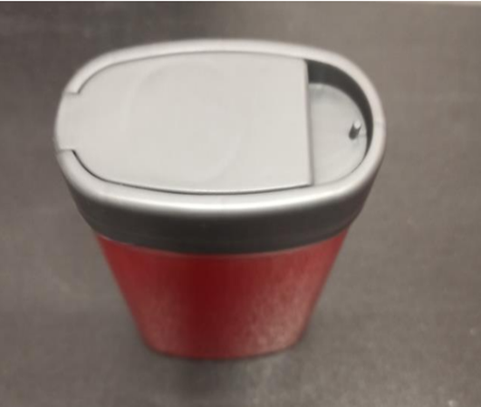 |  | 1 szt. | 300 |  | - zł |  | - zł | - zł
2 | Pojemnik 1L | Pojemnik na odpady medyczne i niebezpieczne wykonany z polipropylenu, odporny na przekłucia i inne uszkodzenia mechaniczne, atest PZH nr EZ/13/2013, kolor pojemnika: czerwony | nd |  |  | 1 szt. | 300 |  | - zł |  | - zł | - zł
3 | Pojemnik 5L | Pojemnik na odpady medyczne i niebezpieczne wykonany z polipropylenu, odporny na przekłucia i inne uszkodzenia mechaniczne, atest PZH nr EZ/13/2013, kolor pojemnika: czerwony | nd | 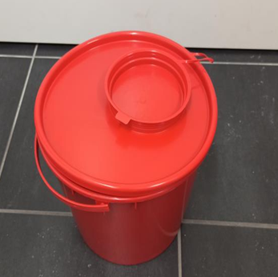 |  | 1 szt. | 400 |  | - zł |  | - zł | - zł
4 | Pojemnik 10L | Pojemnik na odpady medyczne i niebezpieczne wykonany z polipropylenu, odporny na przekłucia i inne uszkodzenia mechaniczne, atest PZH nr EZ/13/2013, kolor pojemnika: czerwony | nd |  |  | 1 szt. | 400 |  | - zł |  | - zł | - zł
5 | Pojemnik 20L | Pojemnik na odpady medyczne i niebezpieczne wykonany z polipropylenu, odporny na przekłucia i inne uszkodzenia mechaniczne, atest PZH nr EZ/13/2013, kolor pojemnika: czerwony | nd | 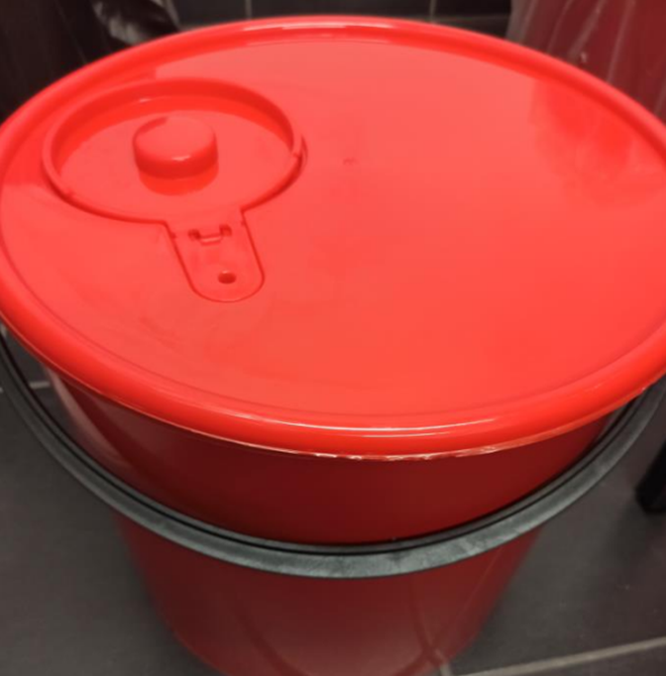 |  | 1 szt. | 1000 |  | - zł |  | - zł | - zł
6 | Pojemnik 30L | Pojemnik na odpady medyczne i niebezpieczne wykonany z polipropylenu, odporny na przekłucia i inne uszkodzenia mechaniczne, atest PZH nr EZ/13/2013, kolor pojemnika: czerwony | nd |  |  | 1 szt. | 1200 |  | - zł |  | - zł | - zł
7 | Pojemnik 5L | Wiaderka na odpady z pokrywą (przezroczyste) - materiał PP, po zamknięciu otwarcie możliwe tylko po wyłamaniu plomby, szczelne zamknięcie, możliwe sztaplowanie, przeznaczenie: chemia - odporność na rozpuszczalniki organiczne, pojemność 5l. | nd | 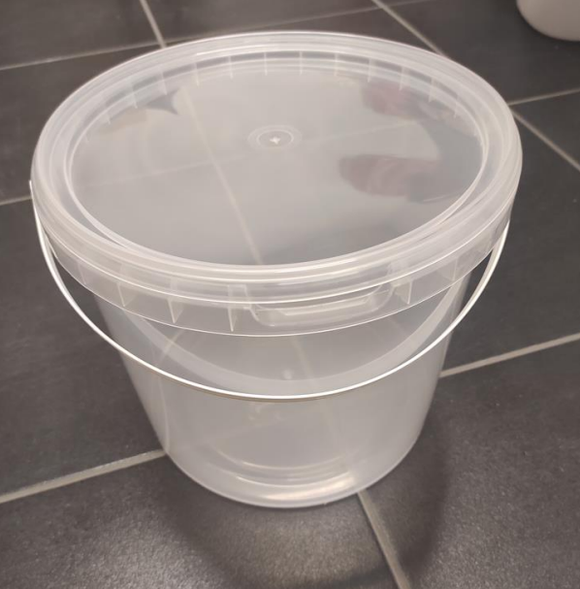 |  | 1 szt. | 300 |  | - zł |  | - zł | - zł
8 | pojemnik 10L | Wiaderka na odpady z pokrywą ( białe lub przezroczyste) - materiał PP, po zamknięciu otwarcie możliwe tylko po wyłamaniu plomby, szczelne zamknięcie, możliwe sztaplowanie, przeznaczenie: chemia – odporność na rozpuszczalniki organiczne, pojemność 10l | nd | 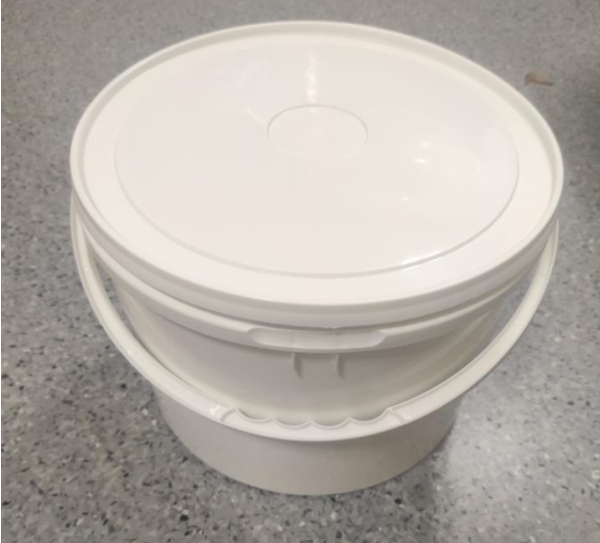 |  | 1.szt. | 500 |  | - zł |  | - zł | - zł
9 | Pojemnik 10L | Pojemnik na odpady medyczne/ organiczne i niebezpieczne wykonany z polipropylenu, odporny na przekłucia i inne uszkodzenia mechaniczne, atest PZH nr EZ/13/2013, kolor pojemnika: żółty | nd | 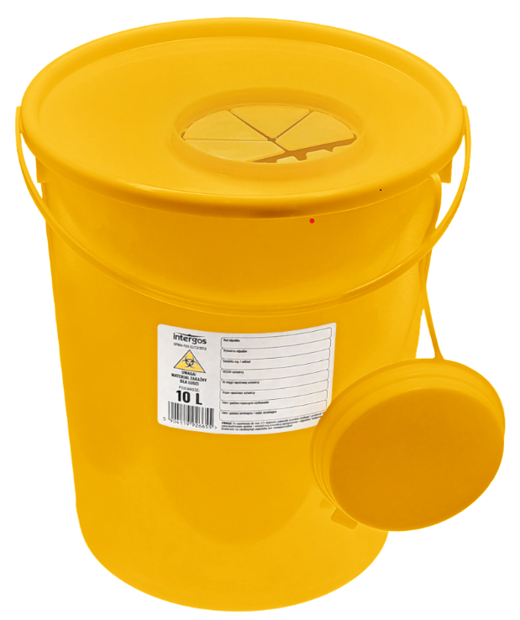 |  | 1 szt. | 100 |  | - zł |  | - zł | - zł
 |  |  |  |  |  |  | Cena |  | - zł |  | - zł | - zł

 | Maksymalny termin realizacji jednostkowego zamówienia - 3 dni robocze od dnia przyjęcia Zamówienia do realizacji przez „dni robocze” rozumie się dni od poniedziałku do piątku, z wyłączeniem dni ustawowo wolnych od pracy. |  |  |  |  |  |  |  |  | …...................................................... Podpis(y) osoby(osób) upoważnionej(ych) do podpisania niniejszej oferty w imieniu Wykonawcy(ów)

 | Podane nazwy własne itd. mają charakter jedynie przykładowy, a wykonawca może wskazać towary równoważne.

 | Wykonawca winien w koszty wliczyć: koszt transportu i dostawy do siedziby Zamawiającego

Część 2
 |  |  |  |  |  |  |  |  | Nr sprawy: DZ.272.228.2025

 | Załącznik nr 1 do zapytania ofertowego - Formularz wyceny/Opis przedmiotu zamówienia

LP. | Przedmiot zamówienia | Opis parametrów technicznych (np. identyfikacja, tj. typ, seria, klasa i, zakres, w którym wyposażenie będzie wzorcowane punkty odniesienia - jeśli dotyczy, nr CAS - jeżeli dotyczy, czystość min.( zakres lub dokładnie) lub opis parametrów równoważności | Wymagania | Zdjęcie poglądowe | Ofertowany produkt (wymagane) | Jednostka miary | Ilość | Cena jednostkowa netto PLN | Cena netto PLN kol. G x H | Stawka VAT% | Wartość VAT kol. I x J | Cena brutto PLN kol. I + K
 | A | B | C | D | E | F | G | H | I | J | K | L
1 | Worki na odpady PP - autoklawowalne | Autoklawowalne 20 x 30 cm. , przeznaczone do stojaków nastołowych, sztywne, pamkowane po 100 szt. | nd | 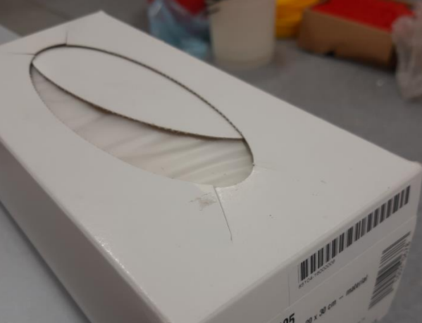 |  | 1 opakowanie | 200 |  | - zł |  | - zł | - zł
2 | Worki na odpady | Worków jednorazowego użycia z folii polietylenowej LDPE lub materiału równoważnej grubości, nieprzezroczystych, wytrzymałych, odpornych na działanie wilgoci i środków chemicznych, żółte, pojemność min. 160L | przeznaczony na odpady chemiczne/medyczne |  |  | 1 opakowanie | 50 |  | - zł |  | - zł | - zł
3 | Worki na odpady | Worków jednorazowego użycia z folii polietylenowej LDPE lub materiału równoważnej grubości, nieprzezroczystych, wytrzymałych, odpornych na działanie wilgoci i środków chemicznych, czerwone, pojemność min. 160L | Przeznaczony na odpady zakaźne |  |  | 1 opakowanie | 200 |  | - zł |  | - zł | - zł
4 | Worki na odpady | Worków jednorazowego użycia z folii polietylenowej LDPE lub materiału równoważnej grubości, nieprzezroczystych, wytrzymałych, odpornych na działanie wilgoci i środków chemicznych, białe, pojemność min. 160L | przeznaczony na odpady niezakaźne |  |  | 1 opakowanie | 15 |  | - zł |  | - zł | - zł
5 | Worki na odpady | Worków jednorazowego użycia z folii polietylenowej LDPE lub materiału równoważnej grubości, nieprzezroczystych, wytrzymałych, odpornych na działanie wilgoci i środków chemicznych, czarne, pojemność min. 160L | przeznaczony na odpady zmieszane |  |  | 1 opakowanie | 400 |  | - zł |  | - zł | - zł
6 | Worki na odpady | Worków jednorazowego użycia z folii polietylenowej LDPE lub materiału równoważnej grubości, nieprzezroczystych, wytrzymałych, odpornych na działanie wilgoci i środków chemicznych, niebieskie, pojemność 120L | przeznaczony na odpady pochodzenia zwierzęcego |  |  | 1 opakowanie | 5 |  | - zł |  | - zł | - zł
7 | Stojak stołowy na worki | Wysokość 25 cm, wykonany ze stalowego drutu z powłoką z żywicy epoksydowej, trzy nóżki z gumowymi podkładkami | nd |  |  | 1 szt. | 15 |  | - zł |  | - zł | - zł
 |  |  |  |  |  |  | Cena |  | - zł |  | - zł | - zł

 | Maksymalny termin realizacji jednostkowego zamówienia - 3 dni robocze od dnia przyjęcia Zamówienia do realizacji przez „dni robocze” rozumie się dni od poniedziałku do piątku, z wyłączeniem dni ustawowo wolnych od pracy. |  |  |  |  |  |  |  |  | …...................................................... Podpis(y) osoby(osób) upoważnionej(ych) do podpisania niniejszej oferty w imieniu Wykonawcy(ów)

 | Podane nazwy własne itd. mają charakter jedynie przykładowy, a wykonawca może wskazać towary równoważne.

 | Wykonawca winien w koszty wliczyć: koszt transportu i dostawy do siedziby Zamawiającego

Część 3
 |  |  |  |  |  |  |  |  | Nr sprawy: DZ.272.228.2025

 | Załącznik nr 1 do zapytania ofertowego - Formularz wyceny/Opis przedmiotu zamówienia

LP. | Przedmiot zamówienia | Opis parametrów technicznych (np. identyfikacja, tj. typ, seria, klasa i, zakres, w którym wyposażenie będzie wzorcowane punkty odniesienia - jeśli dotyczy, nr CAS - jeżeli dotyczy, czystość min.( zakres lub dokładnie) lub opis parametrów równoważności | Wymagania | Zdjęcie poglądowe | Ofertowany produkt (wymagane) | Jednostka miary | Ilość | Cena jednostkowa netto PLN | Cena netto PLN kol. G x H | Stawka VAT% | Wartość VAT kol. I x J | Cena brutto PLN kol. I + K
 | A | B | C | D | E | F | G | H | I | J | K | L
1 | Nakrętka do kanistra DIN51, kolor żółty | Wykonane z tworzywa sztucznego HDPE, średnica nakrętki pasująca na wlew o średnicy wewnętrznej 43,8 mm | nd | 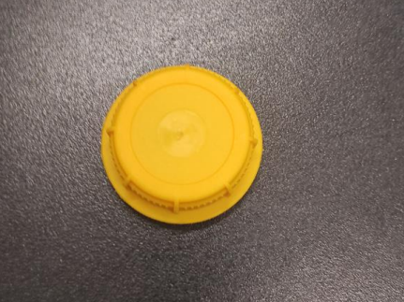 |  | 1 szt. | 75 |  | - zł |  | - zł | - zł
2 | Nakrętka do kanistra DIN51, kolor czarnego | Wykonane z tworzywa sztucznego HDPE, średnica nakrętki pasująca na wlew o średnicy wewnętrznej 43,8 mm | nd | 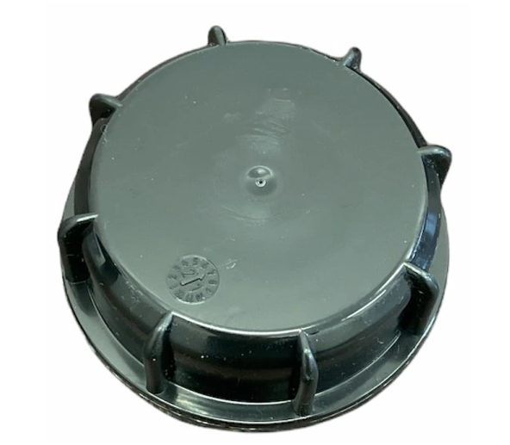 |  | 1 szt. | 200 |  | - zł |  | - zł | - zł
3 | Nakrętka do kanistra DIN51, kolor czerwonego | Wykonane z tworzywa sztucznego HDPE, średnica nakrętki pasująca na wlew o średnicy wewnętrznej 43,8 mm | nd | 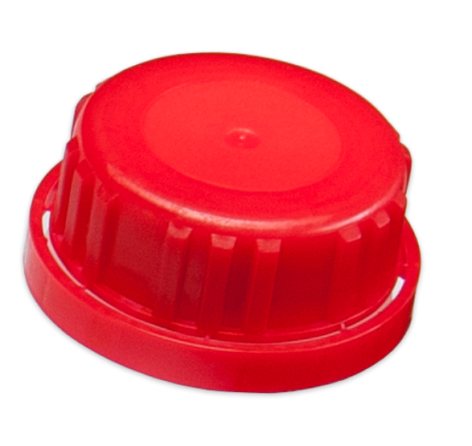 |  | 1 szt. | 150 |  | - zł |  | - zł | - zł
4 | Kanistry 5 L kompatybilne do nakrętek | Pojemnik wykonany z polietylenu o dużej gęstości, HDPE, kolor transparentny, pojemność 10L | kompatybilne do nakrętek pozycji 1, 2, 3 | 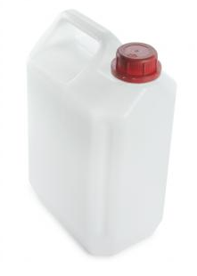 |  | 1 szt. | 300 |  | - zł |  | - zł | - zł
5 | Kanistry 10 L kompatybilne do nakrętek | Pojemnik wykonany z polietylenu o dużej gęstości, HDPE, kolor transparentny, pojemność 10L | kompatybilne do nakrętek pozycji 1, 2, 3 |  |  | 1 szt. | 300 |  | - zł |  | - zł | - zł
 |  |  |  |  |  |  | Cena |  | - zł |  | - zł | - zł

 | Maksymalny termin realizacji jednostkowego zamówienia - 3 dni robocze od dnia przyjęcia Zamówienia do realizacji przez „dni robocze” rozumie się dni od poniedziałku do piątku, z wyłączeniem dni ustawowo wolnych od pracy. |  |  |  |  |  |  |  |  | …...................................................... Podpis(y) osoby(osób) upoważnionej(ych) do podpisania niniejszej oferty w imieniu Wykonawcy(ów)

 | Podane nazwy własne itd. mają charakter jedynie przykładowy, a wykonawca może wskazać towary równoważne.

 | Wykonawca winien w koszty wliczyć: koszt transportu i dostawy do siedziby Zamawiającego

